리뷰데이터 기반 감성분석
No. | 연구명 | 연구자 | Data set | 이용모델 | 연구내용 | 결론 | 참고사항
1 | 사용자 리뷰 마이닝을 결합한 협업 필터링 시스템 스마트폰 앱 추천에의 응용* | 전병국,안현청(2015) | 앱스토어 인기 어플 관련 설문조사데이터 78건 | 제안알고리즘(TF-IDF 기반) 1단계. 사용자-상품 평가점수 행렬 도출 2단계. 사용자 간 평가점수 유사도 산출 3단계. 사용자 리뷰 색인어 추출 및 분석 4단계. 사용자-상품 리뷰 단어 행렬 도출 5단계. 사용자 리뷰 유사도 산출 6단계. 사용자 간 유사도 산출 7단계. 이웃 선정 8단계. 예상 평가점수 산출 및 추천 대상 상품 선정 | 기존 협업알고리즘와 리뷰분석을 통한 TF-IDF기반 제안 알고리즘 비교연구 | 제안 알고리즘과 전통적인 협업 필터링 알고리즘을 동시에 적용해 보고, 그 성능을비교해 보았다. 그 결과, 제안 알고리즘이 예측정확도를 개선시킴을 확인할 수 있었으며, 사용자 리뷰 유사도 산출 시 TF-IDF 가중치를 고려하는 것이 더 나은 추천결과를 생성하는데 기여할 수 있음을 확인하였다. | 색인어 빈도의 경우 5∼10, TF-IDF 가중치는 10∼25 사이의 값들을 최대값 으로 설정해 보고 가장 예측성과가 우수한 값을 탐색하는 방식을 취함 조정계수  역시 1∼20 사이의 값을 적용해 보면서, 어떤 값을 가질 때 가장 성과가 우수한 지 탐색 | 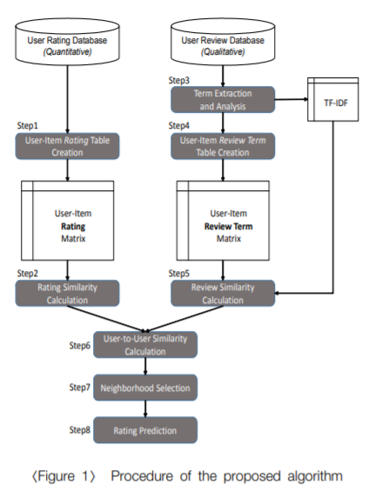
2 | 리뷰의 의미적 토픽 분류를 적용한 감성 분석 모델 | 임명진, 김판구,신주현(2020) | 드라마 리뷰 데이터를 웹 크롤링으로 수집하여 .txt 파일로 저장 | LDA 기반 토픽모델링 Word2Vec코사인 유사도 측정 토픽기반 감성판별 | 토픽에 따라 리뷰 문장을 분류하고 사람들이 감성을 드러내는 품사인 ‘형용사’와 ‘동사’를 감성 단어로 추출하여 감성을 판별하는 모델을 제안 | 감성 분석의 결과인 긍·부정 비율의 차를 비교하여 의미적 토픽 분류가 LDA 기반 토픽 분류보다 감성 분석이 잘되는 것을 확인 | , TC-PMI는 토픽 내 단어들의 응집성을 의미하며 PMI를 이용하여 토픽 내 단어들의 공기(co-occurence)를 측정한다. TC-W2V는 Word2Vec를 이용 하여 토픽 내의 단어 간 연관성(relatedness)을 측정하고 TC-W2를 통해 Word2Vec으로부터 계산된 두 단어사이의 유사도 값을 측정 | 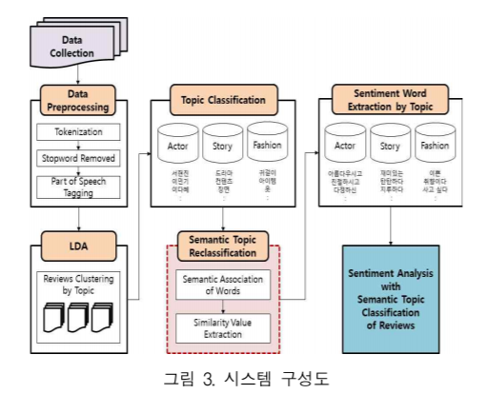
3 | 평점과 리뷰 텍스트 감성분석을 결합한 추천시스템 향상 방안 연구 | 현지연, 유상이, 이상용(2019) | 3856명의 사용자와, 32486개의 서로 다른 영화로 구성되어 있고, 총 점수를 매긴 영화와 리뷰의 수는 100230개이다. 평점은 1점부터 10점까지 1점 단위로 이루어짐 | 회귀분석 방법 중 릿지 회귀(Ridge Regression),라쏘 회귀(Lasso Regression), 엘라스틱넷(ElasticNet) 방법을 사용 | 는 정량 데이터인 평점만을 활용하여추천 결과를 생성하는 기존의 협업 필터링 방식의 정확도를 개선하기 위해, 정성데이터인 사용자 리뷰를 반영하여 협업 필터링의 성능을 높일 수 있는 새로운 추천 알고리즘을 제안 | 평점만을 고려한 기존의 방식 보다 감성 수치가 반영된 평점의 경우의 알고리 즘의 종류와 상관없이 예측 정확도가 높은 것을 확인 | 아이템 기반 협업 필터링(이하 IBCF)은 특정아이템이 기준이 되어, 사용자들에 의해 평가된점수가 유사한 아이템을 이웃 아이템으로 선정 한다. 이웃 아이템을 평가한 점수를 바탕으로 추천 대상 사용자가 특정 아이템에 대해 갖게 될 평점을 예측 나아가 제안하는 모델이 더 나은 방식이라고 할 근거가 충분한지 검정하기 위해 Paired t-test를 시행하여 평점만을 고려한 방식과 감성 수 치를 반영한 방식의 평균에 차이가 있는지 비교 | 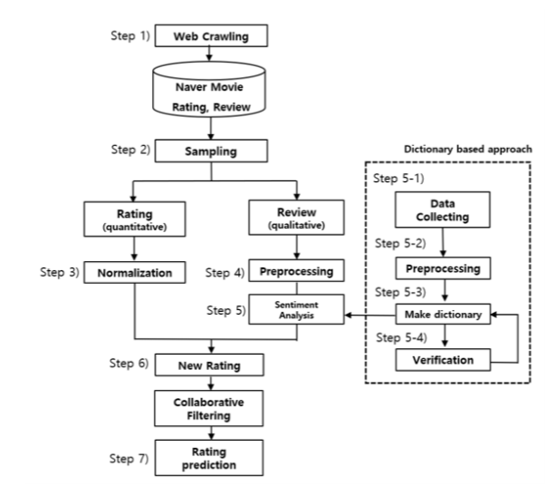
4 | BERT 기반 감성분석을 이용한 추천시스템 | 박호연, 김경재(2021) | 아마존 음식 분야의 약 32만개의 데이터를 크롤링 |  | 제안 모형과 비교 모형을 전통적인 CF를 활용하는 모형들 (Naïve-CF, SVD-CF, MF-CF, BPR-MF-CF)과 딥러닝 기반의 모형들 (LSTM, CNN-LSTM, GRU, BERT)로 분류하여 비교하면 딥러닝 기반의 모형들이 전반적으로 CF를 활용 하는 모형들에 비해 추천 성능이 우수한 것으로 나타났다. 이는 딥러닝이 가진 예측의 정교성 등 에 기반한 것으로 판단된다. | 연구 결과를 통해 BERT 기반의 추천시 스템이 추천 결과에서 우수한 성능을 보임을 확 인하였으나 BERT의 연산과정이 난해하여 이에 대한 이해와 모델링 과정에서 상당한 시간이 소 요됨은 제안 모형의 한계점이라고 할 수 있을 것 이다 | BoW (Bag of Words)는 문서 순서와 관계없이단어 출현 빈도에 따라 텍스트를 임베딩 TF-IDF(Term Frequency-Inverse Document Frequency)는 특정 문서 내에서 가중치를 이용하는 임베딩 __ Zangerle et al. (2013)은 해시 태그를 사용하여 추천을 하기 위해 TF-IDF의 코사인 유사성 및 Jaccard 유사성 접근법을 비교 Hashtag-LDA는 사용자 벡터의 차원을 줄이고,사용자, 단어 및 해시 태그 간의 잠재적인 관계를 찾을 수 있도록 하여 추천 알고리즘을 설계 BERT를 통해 분석된 결과를 비교하기 위해서confusion matrix의 대표적인 평가 지표인 Accuracy, Precision, Recall, F-measure를 이용 상품 추천을 위해 사용되는 알고리즘의 성능을 평가하기 위해 잘 알려진 평가지표인 RMSE,MAE 선택 본 연구에서 제안하는BERT와 추천시스템이 결합된 기존 추천시스템 과의 성과 비교를 위하여 기존 추천시스템 알고리즘인 Naïve-CF(collaborative filtering), SVD(singular value decomposition)-CF, MF(matrixfactorization)-CF, BPR-MF(Bayesian personalizedranking matrix factorization)-CF를 선택 | 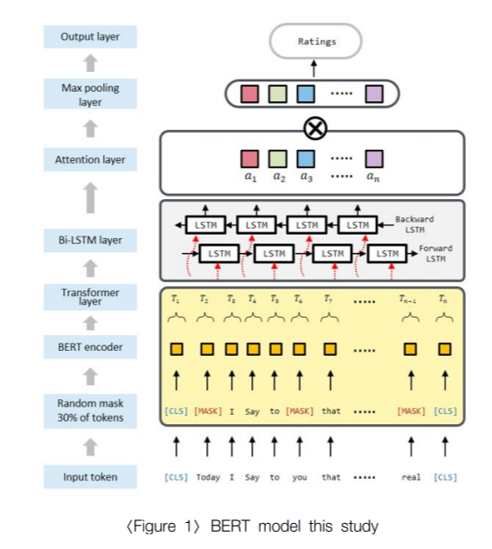
5 | 2017 | 여행자 관심 기반 스마트 여행 수요 예측 모형 개발: 웹검색 트래픽 정보를 중심으로 | 박도형 | 평창 여행수요 데이터(관광명소 입장객/2007~2014년) 여행정보 검색 트래픽(먹거리,숙소, 볼거리, 이벤트 등/네이버트렌드) | ARIMA | 기존 시계열 분석을 통한 수요예측 모델에 트래픽 데이터를 적용한 모델을 생성하여 두 모델을 비교 연구 | 트래픽 데이터를 적용하여 생성한 모델의 성능이 기존모델보다 개선되었음을 확인함. | 강원도라는 특정지역을 선정하여 수행한 연구이며, 한달의 시차를 전제로 함.
6 | 2017 | 웹검색 트래픽 정보를 활용한 유커 인바운드 여행 수요 예측 모형 및 유커마이닝 시스템 개발* | 최유지, 박도형 | 중국입국자수 데이터 웹검색 트래픽 정보데이터, 국제유가, 소비자 물가, 환율, 기온 | 다중선형회귀 | 중국인 관광수요를 예측함에 있어 웹트레픽 데이터를 활용한 유커마이닝시스템을 개발함 | 기존 선형모델에 비해 새로운 시도라는 시사점을 지니고 있고, 예측력와 성능에서 유의미한 차이가 나타난다. | 시스템 개발까지 제언함.
7 | 2017 | 딥러닝 알고리즘을 이용한 제주도 관광객 수 예측 | 최민정 | 제주도 입도관광객 수 SNS와 블로그 자료의 '제주도 여행'연관어 추출 후 키워드 검색량 데이터(네이버 데이터랩) | DNN / ARIMA | DNN 과 ARIMA 모형을 통해 입도관광객수를 예측하고 비교 분석함 | 기존 시계열 모형과 유사하거나 더 높은 수준으로 딥러닝 모형의 성능이 나타났고, 더 많은 기간의 자료를 활용한다면 성능을 더 높일 수 있을 것으로 예상함.(훈련데이터 > 시계열 / 시험데이터 > 딥러닝)
8 | 2021 | 온라인 리뷰의 감성분석과 순환신경망을 적용한 국내 인바운드 관광수요 예측 모형* | 김은미 | Trip adivisor 리뷰데이터 방한 관광객 입국 데이터 | ARIMA, ANN, SVR, RNN / Senti_ANN, Senti_SVR, Senti_RNN 모형 | 온라인 리뷰 정보를 반영한 모형과 그렇지 않은 모형의 비교 대조 분석 | 리뷰 정보가 반영되었을 때 더 높은 성능을 나타냄
9 | 2020 | 온라인 리뷰의 감성트랜드를 활용한 관광 핫스팟 예측모형 | 김은미 | TripAdvisor의 리뷰데이터(어휘기반 접근) | 로짓, 인공신경망, SVM | 리뷰데이터 감성분석을 통해 서울시내 핫스팟을 예측하는 모형을 구축(핫스팟 : 월별 평균 리뷰개수보다 많은 리뷰가 게시된 장소) | 평점이 아닌 감성분석만을 사용하여 핫스팟을 예측하였고, 월별 분석을 하여 최신트렌드를 도출하는데에 유리하다. 다만 서울 지역으로 한정했다는 점이 한계가 있으며, 핫스팟 선정 기준에 대한 기준의 고도화가 필요하다.

Sheet1
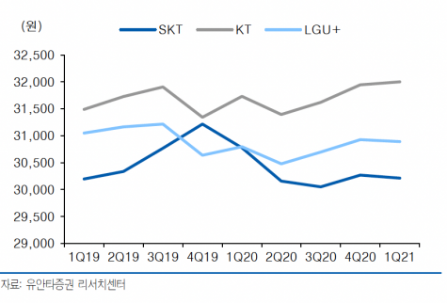
SK텔레콤이 전분기 대비 0.7% 증가한 3만412원, KT가 0.3% 오른 3만2천92원, LG유플러스는 0.2% 증가한 3만941원
30412
32092
30941
31148.333333 | 31148

